상품제안서
블루투스 v5.4 듀얼 노래방 마이크 블루투스 스피커 응원봉연출 | 상품코드: F27828

 |  |  |  |  |  |  | 02-412-0044 | www.easy1.co.kr
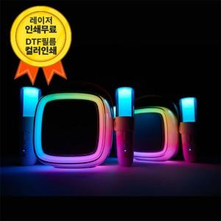

【상세/제작정보】

【인쇄/포장옵션】 | 레이저, 풀칼라 / 포장지포장

【공급단가】 | 수량 | 10~ | 50~ | 100~ | 300~ | 500~
*VAT별도 | 단가 | 58,800원 | 57,820원 | 56,350원 | 55,370원 | 53,900원

【상품 URL】 | https://dev.easy1.co.kr:443/src/goods_detail.php?gdno=27828

